Detalhamento BDI
CÁLCULO DA BONIFICAÇÃO E DESPESAS INDIRETAS - BDI

PROPRIETÁRIO: PREFEITURA MUNICIPAL DE SOUSA/PB |  |  | MUNICÍPIO: SOUSA - PB
OBRA: Construção de uma Praça na Rua Antônio Ribeiro, no Bairro Projeto Mariz, as margens da BR 230 |  |  | DATA BASE: JULHO / 2021
ENDEREÇO: SOUSA/PB |  |  | BDI UTILIZADO: | 23.44%
ITEM |  | DISCRIMINAÇÃO | TAXA
1 |  | ADMINISTRAÇÃO CENTRAL ( AC ) | 4.50%
2 |  | SEGURO + GARANTIA ( G ) | 0.70%
3 |  | RISCO ( R ) | 0.85%
4 |  | DESPESAS FINANCEIRAS ( DF ) | 1.15%
5 |  | BONIFICAÇÃO/LUCRO ( L ) | 8.00%
6 |  | PIS ( I ) | 0.65%
7 |  | COFINS ( I ) | 3.00%
8 |  | IMPOSTO SOBRE SERVIÇO DE QUALQUER NATUREZA - ISSQN ( I ) | 2.50%
Fórmula utilizada (Acórdão n° 2622/2013 do TCU):
BDI = {[$\frac{\left(1+AC+G+R\right)x\left(1+DF\right)x(1+L)}{1 −I}] −1\} x 100$
 |  | BDI = | 23.44%

Santa Luzia/PB, 25 de novembro de 2021.

 | _____________________________________________ |  | _____________________________________________
 | JOSÉ PAULINO DA NÓBREGA |  | PAULO VINÍCIUS DE MORAIS NÓBREGA
 | Sócio Representante da N&N Construções e Projetos LTDA |  | Engenheiro Civil
 | CPF: 499.346.274-34 |  | CREA: 160335321-6

Encargos Sociais
PLANILHA DE ENCARGOS SOCIAIS
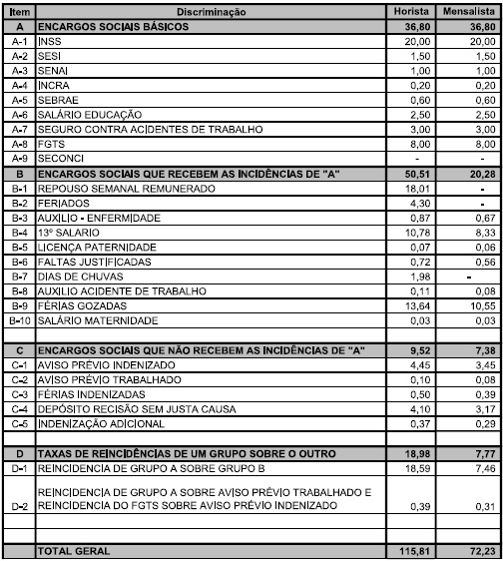

Santa Luzia/PB, 25 de novembro de 2021.

_____________________________________________ | _____________________________________________
JOSÉ PAULINO DA NÓBREGA | PAULO VINÍCIUS DE MORAIS NÓBREGA
Sócio Representante | Engenheiro Civil e Responsável Técnico
CPF: 499.346.274-34 | CREA: 160335321-6

